Foglio1
Tot.Generale RSU Prodotti | 2,500,000.00 | TON
% Raccolta differenziata | 56.00%
 |  | Fonte ISPRA 2018 |  | Fonte Politecnico Milano
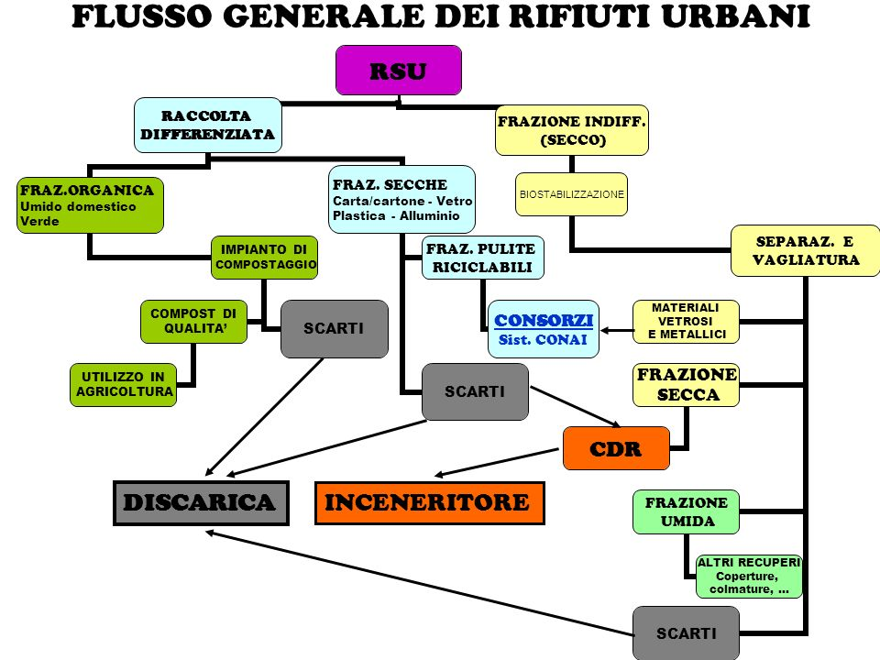
Tipo di raccolta | TON R.D. | % su R.D. | % | Scarti da selez. | % | Scarti la lavor. | TON Recuper.
Raccolta differenziata | 1,400,000.00 | % R.D. | Scarti | 187,117.00 | Scarti | 68,477.70 | 1,144,405.30
Umido + verde | 565,180.00 | 40.37% | 15.00% | 84,777.00 | 0.00% | 0.00 | 480,403.00
Carta e cartone | 272,860.00 | 19.49% | 6.00% | 16,371.60 | 17.00% | 43,603.03 | 212,885.37
Plastica | 109,200.00 | 7.80% | 48.00% | 52,416.00 | 32.00% | 18,170.88 | 38,613.12
Vetro | 169,120.00 | 12.08% | 15.00% | 25,368.00 | 0.00% | 0.00 | 143,752.00
Metalli Ferrosi e non | 26,460.00 | 1.89% | 13.00% | 3,439.80 | 14.00% | 3,222.83 | 19,797.37
Legno | 72,520.00 | 5.18% | 4.00% | 2,900.80 | 5.00% | 3,480.96 | 66,138.24
Raee | 20,440.00 | 1.46% | 1.00% | 204.40 |  | 0.00 | 20,235.60
Ingombranti | 65,940.00 | 4.71% | 1.00% | 659.40 |  | 0.00 | 65,280.60
Altre frazioni | 98,000.00 | 7.00% | 1.00% | 980.00 |  | 0.00 | 97,020.00
 |  | 100%
Scarti Raccolta differenziata | 255,594.70 | 18.26%

Indifferenziati | 1,100,000.00 | 44.00%
Frazione secca indiffrenziata | 818,400.00 | 74.40% |  |  | Recupero energetico/incenerimento
Fraz. Selz. Ed avviate a rec. di materia | 22,220.00 | 2.02% |  |  | Recupero
Bio-stabilizzazione | 121,880.00 | 11.08% |  |  | fraz. Org. stabilizz. copertura discarica
Discarica | 137,500.00 | 12.50% |  |  | Discarica
 |  | 100.00%
RSU PRODOTTI | 2,500,000.00
MPS RECUPERATE | 1,144,405.30 | 45.78%
RIFIUTI DA SMALTIRE | 1,355,594.70 | 54.22%

 | * Ricicla TV è una testata giornalistica on line edita da |  |  |  | società controllata da

Foglio2
